Smoke Test
Casos de prueba
Ciclo único — Verificación rápida de que el sistema arranca y los flujos críticos no están rotos
Completado: | 0%
No. | ID Caso | Perfil de Usuario | Caso de Prueba | Pre-condiciones | Pasos | Resultado Esperado | Resultado Obtenido | Navegador / Versión | Fecha de Ejecución | Estado | Comentarios
1 | ST-01 | Público | El sistema levanta completo con un comando | Docker Desktop corriendo | 1. Ejecutar docker-compose up --build 2. Esperar a que termine | Los 5 contenedores (mssql, db-init, auth, catalog, booking, frontend) quedan en estado 'Up' |  | powershell | 2026-06-23 | Aprobado | Prueba exitosa
2 | ST-02 | Público | La pantalla de Login carga sin errores | Sistema levantado | 1. Ir a http://localhost:8080 2. Abrir consola del navegador (F12) | Se muestra el formulario de Login. La consola no muestra errores en rojo |  | Google Chrome | 2026-06-23 | Aprobado | Prueba exitosa
3 | ST-03 | Administrador | Login exitoso redirige al panel correcto | Usuario admin@corporativoalpha.com existe | 1. Ingresar credenciales de admin 2. Click en 'Iniciar Sesión' | Redirige a la pantalla de Administrador. y muestra el dashboard de ocupación |  | Google Chrome | 2026-06-23 | Aprobado | Prueba exitosa
4 | ST-04 | Colaborador | Login exitoso redirige a búsqueda | Usuario carlos.mendez@corporativoalpha.com existe | 1. Ingresar credenciales de colaborador 2. Click en 'Iniciar Sesión' | Redirige a la pantalla de Colaborador y muestra el formulario de búsqueda |  | Google Chrome | 2026-06-23 | Aprobado | Prueba exitosa
5 | ST-05 | Colaborador | Login no exitoso debido a que no esta dado de alta | Cualquier usuario que no este registrado | 1. Ingresar credenciales de cualquier usuario externo 2. Click en 'Iniciar Sesión' | Mensaje de error sin dirigirse a ninguna otra pantalla |  | Google Chrome | 2026-06-23 | Aprobado | Prueba exitosa
6 | ST-06 | Administrador | Agregar nuevo espacio | Login como admin | 1. Ubicarse en panel de administrador 2. Click en 'Nuevo Espacio' 3. Llenar los datos que solicitan 4. Click en 'Guardar' 5. Se visualizara en la parte de 'Gestion de Espacios' | La tabla muestra al menos los 5 espacios sembrados de prueba | 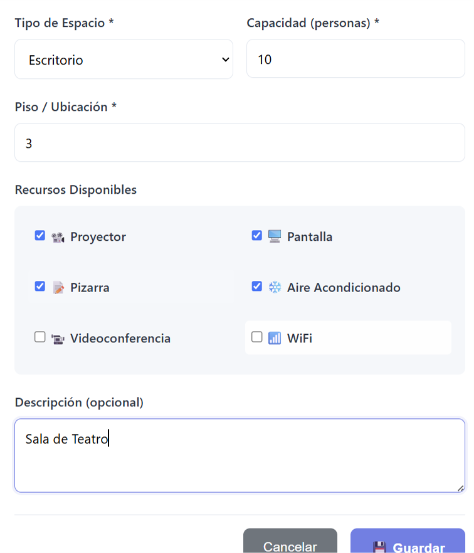 | Google Chrome | 2026-06-23 | Aprobado | Sugerencia: En el apartado de 'piso' se aceptan numeros negativos cuando se escribe sobre la barra, se recomienda limitar a numeros positivos
7 | ST-07 | Administrador | Funcionalidad del boton eliminar | Login como Administrador | 1. Ubicarse en panel de administrador 2. Ubicarse en 'Gestion de Espacios' 3. click en el boton de 'eliminar' 4. Debera de aparecer un mensaje de confirmación' | Se muestra al menos un espacio disponible en tarjetas |  | Google Chrome | 2026-06-23 | Rechazado | El boton de eliminar no funciona
8 | ST-08 | Administrador | Funcionalidad del boton editar | Login como Administrador | 1. Ubicarse en panel de administrador 2. Ubicarse en 'Gestion de Espacios' 3. click en el boton de 'editar' 4. Debera de aparecer una pantalla en donde se editen las salas | Aparece el mensaje de éxito '¡Reserva Confirmada!' |  | Google Chrome | 2026-06-23 | Rechazado | el boton de editar no funciona
9 | ST-09 | Colaborador | La reserva creada aparece en 'Mis Reservas' | Reserva creada en ST-07 | 1. Ir a 'Mis Reservas' 2. Pestaña 'Próximas' | La reserva recién creada aparece en la lista |  | Google Chrome | 2026-06-23 | Aprobado | Prueba exitosa
10 | ST-10 | Colaborador | Confirmación de reserva | Buscar disponibilidad | 1. Ubicarse en panel de Colaborador 2. Ubicarse en 'Filtros de busqueda' 3.Seleccionar fecha, hora de inicio, hora de fin, tipo de espacio y capacidad maxima 3. click en el boton de 'buscar disponibilidad' 4. Debera de aparecer una pantalla que tenga las pantallas disponibles 5. ubicarse en la sala deseada y dar click en 'reservar' 6. Confirmar datos y confirmar reserva | Confirmación de la reserva |  | Google Chrome | 2026-06-23 | Rechazado | No se puede hacer ninguna reservación
11 | ST-11 | Público |  | Sesión activa (cualquier rol) | 1. Click en 'Cerrar Sesión' 2. Confirmar | Redirige a Login para iniciar sesión |  | Google Chrome | 2026-06-23 | Aprobado | Prueba exitosa

Leyenda de Estado: | Aceptado | Rechazado | No Probado

